问答题28
判断题模板说明： 1、支持录入最多5个考核点，以英文;分隔 2、题干，选项，解析中可以导入图片，支持文字+图片，导入后文字展示在前，图片展示在后；图片格式支持jpg、png，大小不能超过1M 3、建议将所有输入框格式调整为文本格式，防止导入时Excel自动处理数据，影响数据准确性 4、模板说明请勿删除

题目（必填）： | 正确答案（必填）：
请简述研发人员去仓库领取零部件的流程。 | 1.先去相关部门打印领料单。 2.然后拿着领料单找本部门长签字。 3.然后去相关仓库找库管员签字确认是否有库存。 4.然后找金秀山签字。 5.然后去相关部门过账。 6.然后找库管拿料。
解析商用冷柜商品码6933973185655。（主要解析各数位作用与含义） | 该商品码为13位EAN码，其字段划分为693（1-3位）前缀码，表示EAN成员，由EAN统一管理和分配；39731（4到8位）厂商代码，区分成员国家或地区不同厂商，由厂商申请，成员国家或地区分配；8565（9-12位）商品代码，由厂商确定；5（13位）校验码，依据一定的算法计算得出，用于校验条码的正确性。
说明商用冷柜平台代号PTA-D791R20-D的含义；做出一款全新平台商用冷柜产品的模具投资预算。 | PTA表示商用冷柜平台PCM箱壳线；D791表示箱壳深791；R20表示箱壳AC面折弯圆弧半径20；D表示四面拼接结构。模具投资预算如下：全新平台商用冷柜：注塑：柜口60、门框40；钣金：压缩机固定板15、底脚10、压缩机室护板10；发泡：箱发15；包装EPS：底垫10、顶垫5；合计165万元。
简述商用冷柜产品平台化设计的意义。 | 1)降低成本提高效率；2)缩短开发周期；3)提高产品质量与市场竞争力；4)适应市场需求的变化；5)促进技术创新和可持续发展。
简述商用冷柜新品开发各阶段概念与主要工作。 | P0概念阶段：工作计划、调研分析、产品企划、工业设计、企划书审批 P1规划阶段：工作计划、母本分析、设计雷区排查、DFMEA、手板、设计方案书及评审 P2开发阶段：工作计划、设计实现、图纸/模具/品质/生产方案/成本分析与DR、DV样机试制与测试、DV样机评审 P3验证阶段：工作计划、文件完善、新产品认证、PV样机制作与测试、制造成本分析DR、PV样机评审、设计确认 P4产品发布：新产品发布、始批量生产及评审、上市策划、资料移交
线体反馈某型号商用冷柜在线拉温慢，请分析原因并提供解决措施。（应用QC方法/工具） | 按DMAIC开展工作，1）收集人机料法环测信息，如型号、数量、曲线、数据、主关件、环境；收集历史信息，如开发报告，历史生产数据；分析数据，可运用鱼骨图，列明产生主因，如制冷系统变更、工艺变更、原料变更、测量系统变更、零部件不合格、过程不合格（系统变更不合规，如变小、未匹配；零部件不合格，如流量错误；过程不合格，如蒸发器粘贴不良；环境变化，如环温过高），根据收集的数据信息选择2-3项主因作为测量、分析对象。2）实施测量，收集数据，确定变量带来的结果影响。3）分析变量对结果影响数据，确定其真实性、有效性。4）选取要因变量作为改善控制对象，实施过程、设计、工艺、原料等相应改善。5）固化措施并推广。
简述 GB 26920—2024 中无霜系统/直冷系统调整系数的取值规则 | F 的取值规则： 无霜系统的间室（饮料冷藏陈列柜、冰淇淋冷冻柜）： F=1.0 手动除霜、半自动除霜和无除霜的直冷系统间室： F=0.70 自动除霜的直冷系统间室： F=0.80 同时存在无霜系统和直冷系统的独立间室： F=0.75
简述 GB 26920—2024 中商用冷柜耗电量限定值的计算公式及各参数含义 | 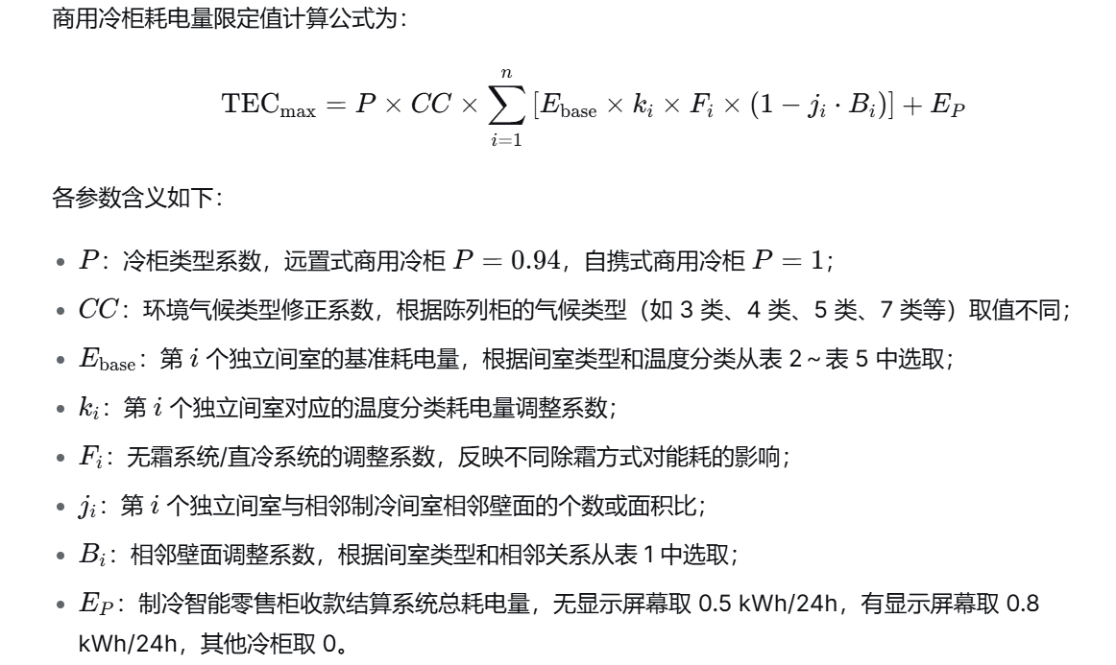
当需要查询某一个色板颜色的信息时，怎么在PLM系统上查询？ | 产品管理→物料管理→标准颜色库→未分类→搜索框输入颜色关键字眼、色卡编码、色号等信息检索
内部样机测试结束后，应到如何处理？ | 经过试验后的样机，各事业部研发中心应不定期进行处理，由研发人员根据样机现状填写《样机处置申请单》并走PLM申请样机处置，特殊经试验后发客户的，由项目组办理相关外出手续 | 样机处置申请单（50%） 走申请样机处置（50%）
外购样机测试结束后，解剖分析流程包含哪些？ | 1、由项目组提出申请，经事业部分管研发副总同意后方可进行。 2、样机解剖时通知相关部门，进行成本和工艺性分析，解剖前应清点所有零部件、外观拍照，解剖过程中也需要拍照并进行详细记录，形成样机分析报告，经事业部分管研发副总批准后，在PLM系统存档，有参考价值的零部件一同在资料室存档，禁止未经允许擅自破坏箱体或者取走零部件。 3、对没有形成有价值记录的样机，应追究相关人员责任，并承担样机原价10%-20%的罚款。 | 1、经事业部分管你研发副总同意（50%） 2、解剖时，通知相关部门，解剖前拍照、解剖过程中拍照记录，最后形成分析报告（50%）
外购样机测试、解剖结束后，应到如何处理？ | 外购样机本着“谁研究谁负责”的原则管理，长期不用或已失去研究价值的样机可以申请报废，需要报废的样机由研发人员填写《样机处置申请单》并走PLM申请样机处置，严禁私自报废、挪用 | 样机处置申请单（50%） 走申请样机处置（50%）
根据新产品设计开发的复杂程度、技术创新难度、项目投入的不同，将新产品分为哪几类？分别对几类新产品进行解释说明？ | 分为4类，A类、B类、C类、D类 1、A类：全新产品，指具有较大设计开发与技术创新难度的新产品，系统、结构、电控采用全新模块，需要进行全部的验证与测试项目，开发完成后有机会形成新的产品平台。 2、B类：重大改进型产品，指产品核心平台未做改动，但外观、结构、系统或电控等重大改变，需要进行全部或者几乎全部的测试。 3、C类：局部改进型产品，指产品核心平台未做改动，结构、系统、电控在成熟模块上进行改进。 4、D类：指更改包装印刷品、部件、门体颜色、结构、系统、电控均采用成熟模块，不需要进行验证与测试。
新品开发一共几个阶段？分别是什么？ | 5个阶段 P0:概念阶段 P1:规划阶段 P2:开发阶段 P3:验证阶段 P4:产品发布 | 概念（20%）、规划（20%）、开发（20%）、验证（20%）、产品发布（20%）
变更的定义 | 变更指在产品生产和加工过程中直接或间接影响产品质量、功能和性能的变更及顾客提出的变更。包括 4M1E(即人员、机器设备、物料、方法、环境)的变更、顾客要求（含抱怨、投诉）的变更、国家法律法规标准变更引起的变更等。
变更管控的目的？ | 对变更进行有效控制，防止因变更不当而可能产生产品质量的缺陷，确保变更后所生产出的产品质量满足顾客和公司的要求。 | 变更进行控制（33%）；放置产生质量缺陷（33%）；满足要求（34%）
简述产品企划部门在“信息收集及分析”阶段的主要工作内容及输出成果。 | 工作内容：负责收集技术趋势、竞争对手动态、用户关注点及消费趋势、行业政策变化等信息；每季度至少进行一次重点市场现场调研；每年3月底前联合开发部门完成技术发展分析报告。 输出成果：形成《行业发展及竞争分析报告》、《用户需求分析报告》及《技术发展分析报告》，作为制定产品路线图和规划的依据。
请详细说明新品上市前复盘评审中，针对“上市时间（H）”、“毛利率（P）”和“单台成本（C）”三个维度的预警机制及对应措施（以指标低于要求50%为例）。 | 机制：当实际值与企划书要求的比值（H、P或C）小于50%时，触发最高级别预警（橙色/红色预警）。 措施： 上市时间(H<50%)：销售部门评估延期影响，企划部门组织评审确定上市策略（如调整目标市场、功能裁剪等），并报公司领导批准后方可上市。 毛利率(P<50%)或成本(C<50%)：研发与财务部门深入分析原因，提出改进方案；若无法改善，需重新核算盈亏平衡点，由决策委员会评审决定是否终止项目或特批上市。
根据制度，新产品分为A、B、C、D四类，请简述“B类”和“C类”产品的定义及区别。 | B类（平台改进型）：基于现有核心平台，在结构、系统或电控上进行较大改进或创新，具有中等开发难度，需进行较全面的验证测试。 C类（局部改进型）：核心平台未改动，仅在成熟模块上进行局部结构、外观或功能优化，开发难度较低，验证测试项目相对较少。 区别：主要在于创新程度（是否涉及平台级改动）、开发难度以及所需的验证测试范围。
当上市新品在复盘周期内（如满3个月、6个月、12个月）销量未达标（V<50%）时，制度规定了怎样的处理流程？若不退市，需要满足什么条件？ | 处理流程：原则上启动退市流程。由企划部门组织销售、研发等部门分析原因，提出退市建议并报批。 不退市条件：若因季节性因素、渠道铺货进度滞后等客观原因导致短期销量低，且经评审确认未来有明确增长潜力和具体提升措施的，可暂缓退市，但需制定明确的“观察期”和“对赌目标”，若观察期满仍不达标则必须退市。
请描述从“新产品开发建议”提出到“正式立项实施”的主要审批流程，特别是针对投资额≥50万元的A、B类项目。 | 一般流程：业务部门提出《新产品开发建议申请表》 -> 事业部/公司负责人审核 -> 编制《产品企划书》 -> 组织评审 -> 批准后立项。 A/B类大额项目（投资≥50万）特殊流程： 事业部初审通过后，上报股份公司。 由股份公司企划与研发决策委员会主任（股份公司总经理）亲自批准建议申请。 编制详细《产品企划书》后，必须召开现场会议评审。 最终由股份公司企划决策委员会审批通过，方可正式立项实施。
不适当的拿取方式的设计部件有哪些？ | 使用起重机或多人的，不稳固的，需拉开或解开的，需小心操作的，过小或过长的，脏污的，必须戴上手套的，需拆包的，危险的（6项即可满分）
何谓POKA-YOKE？不适合的设计会导致哪些主要问题？ | 意为不加思考做事或不能组装错误，会导致员工依赖学习曲线或部落知识、内部维修服务、客户不满意、低下的质量与智能过程
简述MTBF | MTBF指平均故障间隔时间，是衡量产品可靠性的指标，它反映了产品在规定时间内保持功能的能力，用于评估可修复系统的平均无故障时间。通常计算方法是新产品在规定的工作环境下从开始工作到出现第一个故障时间的平均值
请从硬件设计、结构工艺、供应链、生产制造四个维度，简述控制器降本的主要措施与思路。 | 硬件设计：优化元器件选型，采用高性价比替代料；精简电路，删除非必要功能、接口、指示灯；优化 PCB 布局，减小板面积、减少层数。 结构工艺：简化壳体、散热器结构，减少加工工序；优化装配工艺，降低工时与不良率；统一结构件规格，提升通用性。 供应链：集中批量采购，提升议价能力；优选性价比供应商，建立替代供方体系；合理控制库存，降低呆滞与资金占用。 生产制造：提升自动化与贴片效率，减少人工；优化测试流程，降低测试时间与损耗；提高一次合格率，减少返工与维修成本。
请简述 LED 产品降本的主要途径。 | BOM 优化：选用高性价比 LED 灯珠、驱动电源、电阻电容等，合理替代选型。 设计降本：简化结构、减少材料与加工工序，提高产品标准化、通用化。 工艺降本：提升自动化生产效率，降低不良率与返工成本。 供应链降本：集中采购、规模化议价，优化供应商体系。 质量降本：提升一次合格率，降低售后维修与失效成本。
请简述线束降本的主要途径。 | 设计降本：优化回路，减少导线数量、线径、长度，简化结构。 材料降本：选用高性价比线材、端子、护套，取消多余辅料。 工艺降本：提升自动化率，优化压接 / 装配工艺，降低不良率。 标准化降本：统一物料规格，提高通用化、模块化水平。 供应链降本：集中采购、规模化议价，优化供应商体系。
简述风机的工作原理 | 风机由电机驱动叶轮旋转，对气体做功，将机械能转化为气体的动能和压力能，使气体产生流动，从而实现通风、散热、送风、加压等功能。

